상품제안서
베이스어스 65w GaN2라이트 고속충전기 C+C | 상품코드: S22173

 |  |  |  |  |  |  | 02-713-8555 | www.synergygift.co.kr
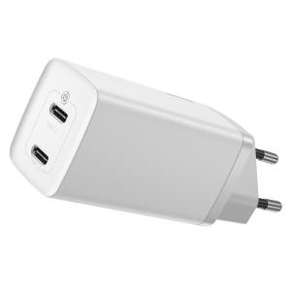 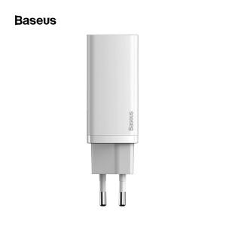

【상세/제작정보】 | <p><span style="font-size: 12pt;">블랙 색상 단종되었습니다. 화이트 색상만 재고 있습니다.</span>&nbsp;</p>

【인쇄/포장옵션】 | 실크 / 포장지포장

【공급단가】 | 수량 | 20~ | 100~ | 300~ | 500~ | 1,000~
*VAT별도 | 단가 | 26,000원 | 25,400원 | 24,600원 | 23,400원 | 22,590원

【상품 URL】 | https://www.synergygift.co.kr:443/src/goods_detail.php?gdno=22173

